IMO PROGRAM
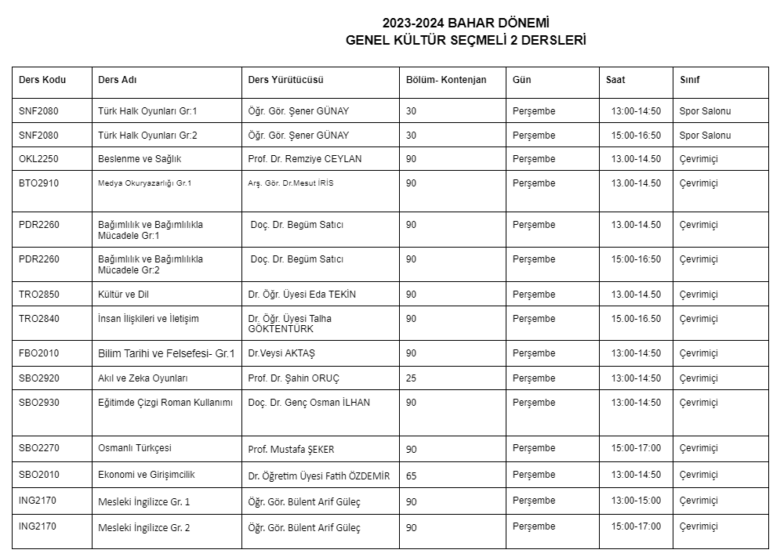
 |  | YILDIZ TEKNİK ÜNİVERSİTESİ EĞİTİM FAKÜLTESİ İLKÖĞRETİM BÖLÜMÜ MATEMATİK ÖĞRETMENLİĞİ ANABİLİM DALI 2023- 2024 BAHAR YARIYILI HAFTALIK DERS PROGRAMI
SINIFLAR |  | 1. SINIF |  |  | 2.SINIF |  |  | 3.SINIF |  |  | 4.SINIF
GÜN | SAAT | DERS | DERS SORUMLUSU | SINIF | DERS | DERS SORUMLUSU | SINIF | DERS | DERS SORUMLUSU | SINIF | DERS | DERS SORUMLUSU | SINIF
PAZARTESİ | 8:00-9:00
 | 9.00-10.00 | IMO1112 Matematiğin Temelleri 2 | Doç. Dr. Bahar UYAR DÜLDÜL | AZ-07 | EGT2020 Eğitimde Araştırma Yöntemleri (Grup2) | Doç. Dr. Hülya KADIOĞLU | A101 |  |  |  | IMO4302 Öğretmenlik Uygulaması 2 (Grup 1) | Prof. Dr. Hasan Ünal
 | 10.00-11.00 | IMO1112 Matematiğin Temelleri 2 | Doç. Dr. Bahar UYAR DÜLDÜL | AZ-07 | EGT2020 Eğitimde Araştırma Yöntemleri (Grup2) | Doç. Dr. Hülya KADIOĞLU | A101 |  |  |  | IMO4302 Öğretmenlik Uygulaması 2 (Grup 1) | Prof. Dr. Hasan Ünal
 | 11.00-12.00 | IMO1122 Analiz 2 | Doç. Dr. Bahar UYAR DÜLDÜL | AZ-07 |  |  |  | Seçmeli 3-6 IMO2130 Oyunla Matematik Öğretimi | Dr. Öğr. Üyesi Zehra TAŞPINAR ŞENER | CZ-02 | IMO4302 Öğretmenlik Uygulaması 2 (Grup 2) | Doç. Dr. Elif Bahadır
 | 12.00-13.00 | IMO1122 Analiz 2 | Doç. Dr. Bahar UYAR DÜLDÜL | AZ-07 |  |  |  | Seçmeli 3-6 IMO2130 Oyunla Matematik Öğretimi | Dr. Öğr. Üyesi Zehra TAŞPINAR ŞENER | CZ-02 | IMO4302 Öğretmenlik Uygulaması 2 (Grup 2) | Doç. Dr. Elif Bahadır
 | 13.00-14.00 | ATA1042 Atatürk İlkeleri ve inkılap Tarihi 2 |  |  | SBO2130 Topluma Hizmet Uygulamaları (Grup6 ) | Doç. Dr. Bahar UYAR DÜLDÜL | CZ-01 |  |  |  | IMO4302 Öğretmenlik Uygulaması 2 (Grup 3) | Dr. Öğr. Üyesi Zehra TAŞPINAR ŞENER
 | 14.00-15.00 | ATA1042 Atatürk İlkeleri ve inkılap Tarihi 2 |  |  | SBO2130 Topluma Hizmet Uygulamaları (Grup5 ) | Doç. Dr. Hülya KADIOĞLU | CZ-02 |  |  |  | IMO4302 Öğretmenlik Uygulaması 2 (Grup 3) | Dr. Öğr. Üyesi Zehra TAŞPINAR ŞENER
 | 15.00-16.00 |  |  |  | Seçmeli 3-6 IMO2030 İlkokul Matematik Öğretimi | Dr. Öğr. Üyesi Zehra TAŞPINAR ŞENER | CZ-02 |  |  |  | IMO4422 Matematik Felsefesi | Arş. Gör. Şevval Gökcen | AZ-07
 | 16.00-17.00 |  |  |  | Seçmeli 3-6 IMO2030 İlkokul Matematik Öğretimi | Dr. Öğr. Üyesi Zehra TAŞPINAR ŞENER | CZ-02 |  |  |  | IMO4422 Matematik Felsefesi | Arş. Gör. Şevval Gökcen | AZ-07
 | 17.00-18.00
 | 18.00-19.00
SALI | 8:00-9:00
 | 9.00-10.00 | EGT1030 Eğitim Psikolojisi (Grup2) | Dr. Funda AKINCI | A101 | IMO2222 Lineer Cebir 2 | Doç. Dr. Hülya KADIOĞLU | AZ-07
 | 10.00-11.00 | EGT1030 Eğitim Psikolojisi (Grup2) | Dr. Funda AKINCI | A101 | IMO2222 Lineer Cebir 2 | Doç. Dr. Hülya KADIOĞLU | AZ-07
 | 11.00-12.00 |  |  |  | IMO2242 Olasılık | Arş. Gör. Dr. Mehmet Şamil Güneş | A101 |  |  |  | IMO2090 Matematik Öğretiminde Okul Dışı Öğrenme Ortamları | Prof. Dr. Hasan ÜNAL | CZ-01
 | 12.00-13.00 |  |  |  | IMO2242 Olasılık | Arş. Gör. Dr. Mehmet Şamil Güneş | A101 |  |  |  | IMO2090 Matematik Öğretiminde Okul Dışı Öğrenme Ortamları | Prof. Dr. Hasan ÜNAL | CZ-01
 | 13.00-14.00 | EGT1020 Eğitim Felsefesi (Grup2) | Dinçer DEMİR | A202 | Seçmeli 3-6 IMO2020 Kültür ve Matematik | Doç. Dr. Elif BAHADIR | CZ-01
 | 14.00-15.00 | EGT1020 Eğitim Felsefesi (Grup2) | Dinçer DEMİR | A202 | Seçmeli 3-6 IMO2020 Kültür ve Matematik | Doç. Dr. Elif BAHADIR | CZ-01 | Seçmeli 3-6 IMO2070 Matematik Öğretiminde Etkinlik Geliştirme | Prof. Dr. Hasan ÜNAL | CZ-02
 | 15.00-16.00 |  |  |  |  |  |  | Seçmeli 3-6 IMO2070 Matematik Öğretiminde Etkinlik Geliştirme | Prof. Dr. Hasan ÜNAL | CZ-02
 | 16.00-17.00 |  |  |  |  |  |  |  |  |  | EGT4010 Okullarda Rehberlik | Dr. Azmi ÇAĞLAR | A101
 | 17.00-18.00 |  |  |  |  |  |  |  |  |  | EGT4010 Okullarda Rehberlik | Dr. Azmi ÇAĞLAR | A101
 | 18.00-19.00
ÇARŞAMBA | 8.00-9.00
 | 9.00-10.00 |  |  |  |  |  |  | EGT3040 Türk Eğitim Sistemi ve Okul Yönetimi (Grup 2) | Doç. Dr. Emre Er | C205
 | 10.00-11.00 |  |  |  | SBO2130 Topluma Hizmet Uygulamaları (Grup7 ) | Doç. Dr. Elif BAHADIR | CZ-02 | EGT3040 Türk Eğitim Sistemi ve Okul Yönetimi (Grup 2) | Doç. Dr. Emre Er | C205
 | 11.00-12.00 | MDB1092 İngilizce 2 |  | CZ-02 | Seçmeli 1-2 EGT2150 Eleştirel ve Analitik Düşünme (Grup 1) | Doç. Dr. Bünyamin Bavlı | A104 | Seçmeli 1-4 EGT2100 EGT2100 Karşılaştırmalı Eğitim (Grup 1) | Prof. Dr. Mehmet Gürol | A202
 | 12.00-13.00 | MDB1092 İngilizce 2 |  | CZ-02 | Seçmeli 1-2 EGT2150 Eleştirel ve Analitik Düşünme (Grup 1) | Doç. Dr. Bünyamin Bavlı | A104 | Seçmeli 1-4 EGT2100 EGT2100 Karşılaştırmalı Eğitim (Grup 1) | Prof. Dr. Mehmet Gürol | A202
 | 13.00-14.00 |  |  |  |  |  |  | IMO3332 Matematik Öğretiminde İlişkilendirme | Doç. Dr. Elif BAHADIR | AZ-07 | Seçmeli 3-6 IMO2040 Matematik Ders Kitabı İncelemesi | Prof. Dr. Hasan ÜNAL | CZ-01
 | 14.00-15.00 |  |  |  |  |  |  | IMO3332 Matematik Öğretiminde İlişkilendirme | Doç. Dr. Elif BAHADIR | AZ-07 | Seçmeli 3-6 IMO2040 Matematik Ders Kitabı İncelemesi | Prof. Dr. Hasan ÜNAL | CZ-01
 | 15.00-16.00 |  |  |  |  |  |  | IMO3332 Matematik Öğretiminde İlişkilendirme | Doç. Dr. Elif BAHADIR | AZ-07 | IMO4302 Öğretmenlik Uygulaması 2 (Grup 4) | Doç. Dr. Bahar Uyar Düldül
 | 16.00-17.00 |  |  |  |  |  |  |  |  |  | IMO4302 Öğretmenlik Uygulaması 2 (Grup 4) | Doç. Dr. Bahar Uyar Düldül
 | 17.00-18.00
 | 18.00-19.00
PERŞEMBE | 08.00-09.00
 | 9.00-10.00 | IMO1132 Soyut Matematik | Doç. Dr. Bahar UYAR DÜLDÜL | AZ-07 | EGT2030 Türk Eğitim Tarihi (Grup 1) | Dr. Öğr. Ü. Büşra TOMBAK İLHAN | A202 |  |  |  | IMO4302 Öğretmenlik Uygulaması 2 (Grup 5) | Doç. Dr. Hülya Kadıoğlu
 | 10.00-11.00 | IMO1132 Soyut Matematik | Doç. Dr. Bahar UYAR DÜLDÜL | AZ-07 | EGT2030 Türk Eğitim Tarihi (Grup 1) | Dr. Öğr. Ü. Büşra TOMBAK İLHAN | A202 |  |  |  | IMO4302 Öğretmenlik Uygulaması 2 (Grup 5) | Doç. Dr. Hülya Kadıoğlu
 | 11.00-12.00 | TRO1902 Türk Dili | Öğr. Gör. Nurullah Arvas | AZ-07 |  |  |  | EGT3030 Eğitimde Ölçme ve Değerlendirme (Grup2) | Prof. Dr. Cem Oktay Güzeller | C106 | Seçmeli 1 -6 EGT2250 Kapsayıcı Eğitim (Grup 2) | Turgay Kaymakçı | A101
 | 12.00-13.00 | TRO1902 Türk Dili | Öğr. Gör. Nurullah Arvas | AZ-07 |  |  |  | EGT3030 Eğitimde Ölçme ve Değerlendirme (Grup2) | Prof. Dr. Cem Oktay Güzeller | C106 | Seçmeli 1 -6 EGT2250 Kapsayıcı Eğitim (Grup 2) | Turgay Kaymakçı | A101
 | 13.00-14.00 | TRO1902 Türk Dili | Öğr. Gör. Nurullah Arvas | AZ-07 | Genel Kültür Seçmeli 2 |  |  | Genel Kültür Seçmeli 2
 | 14.00-15.00 |  |  |  | Genel Kültür Seçmeli 2 |  |  | Genel Kültür Seçmeli 2
 | 15.00-16.00 |  |  |  | Genel Kültür Seçmeli 2 |  |  | Genel Kültür Seçmeli 2
 | 16.00-17.00 |  |  |  | Genel Kültür Seçmeli 2 |  |  | Genel Kültür Seçmeli 2
 | 17.00-18.00
 | 18.00-19.00
CUMA | 08.00-09.00 |  |  |  |  |  |  | IMO3312 Cebir Öğretimi | Dr. Ahmet Adil Adal | AZ-07 | IMO4302 Öğretmenlik Uygulaması 2 (Grup 6) | Arş. Gör. Şevval Gökcen
 | 09.00-10.00 |  |  |  |  |  |  | IMO3312 Cebir Öğretimi | Dr. Ahmet Adil Adal | AZ-07 | IMO4302 Öğretmenlik Uygulaması 2 (Grup 6) | Arş. Gör. Şevval Gökcen
 | 10.00-11.00 |  |  |  |  |  |  | IMO3312 Cebir Öğretimi | Dr. Ahmet Adil Adal | AZ-07 | IMO4302 Öğretmenlik Uygulaması 2 (Grup 7) | Arş. Gör. Belgin Eriz
 | 11.00-12.00 |  |  |  |  |  |  | IMO3322 Olasılık ve İstatistik Öğretimi | Dr. Ahmet Adil Adal | AZ-07 | IMO4302 Öğretmenlik Uygulaması 2 (Grup 7) | Arş. Gör. Belgin Eriz
 | 12.00-13.00 |  |  |  |  |  |  | IMO3322 Olasılık ve İstatistik Öğretimi | Dr. Ahmet Adil Adal | AZ-07
 | 13.00-14.00 |  |  |  |  |  |  | IMO3322 Olasılık ve İstatistik Öğretimi | Dr. Ahmet Adil Adal | AZ-07
 | 14.00-15.00 |  |  |  | IMO2232 Algoritma ve Programlama | Dr. Abdulğafur Taşkın | AZ-07 |  |  |  | IMO4432 Matematik Öğretiminde Modelleme | Dr. Öğr. Üyesi Zehra TAŞPINAR ŞENER | A-101
 | 15.00-16.00 |  |  |  | IMO2232 Algoritma ve Programlama | Dr. Abdulğafur Taşkın | AZ-07 |  |  |  | IMO4432 Matematik Öğretiminde Modelleme | Dr. Öğr. Üyesi Zehra TAŞPINAR ŞENER | A-101
 | 16.00-17.00 |  |  |  | IMO2212 Ortaokul Matematik Öğretim Programları | Dr. Abdulğafur Taşkın | AZ-07 |  |  |  | IMO4302 Öğretmenlik Uygulaması 2 (Grup 8) | Arş. Gör. İrem Demir Arıcı
 | 17.00-18.00 |  |  |  | IMO2212 Ortaokul Matematik Öğretim Programları | Dr. Abdulğafur Taşkın | AZ-07 |  |  |  | IMO4302 Öğretmenlik Uygulaması 2 (Grup 8) | Arş. Gör. İrem Demir Arıcı
 | 18.00-19.00

